55648-98655
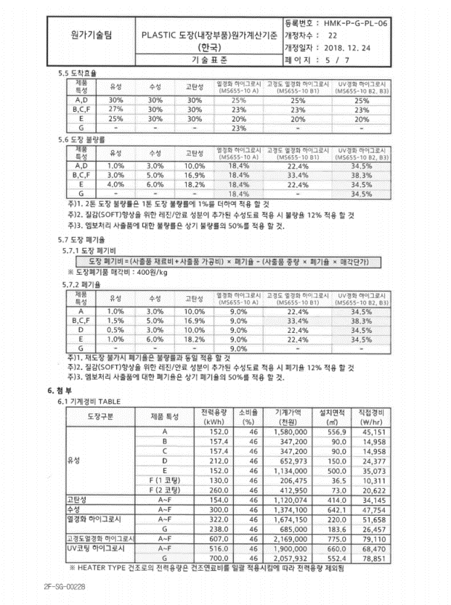
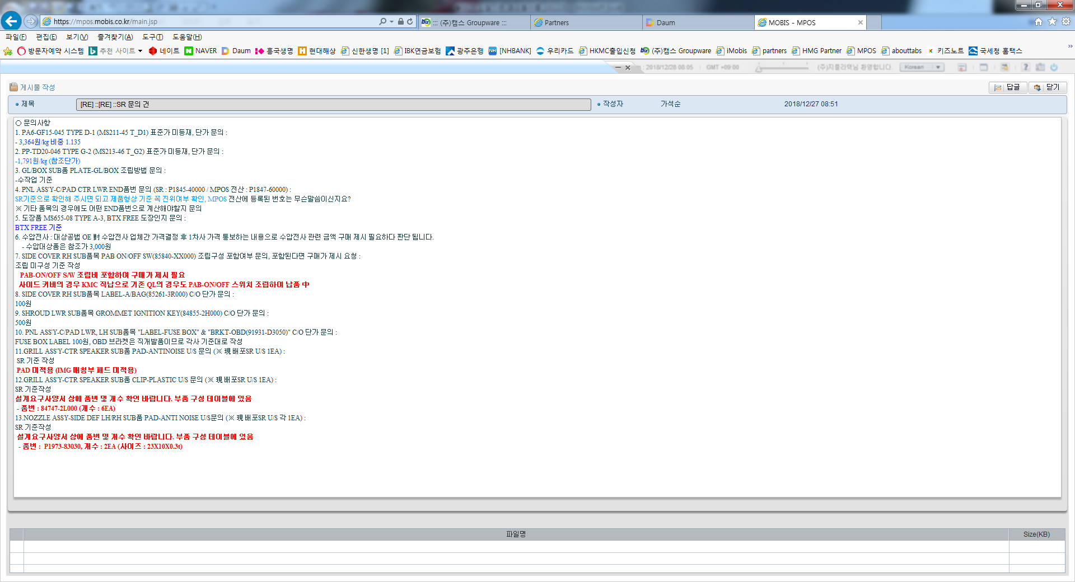
비 교 원 가 계 산 서

품 번 : 55648-98655 |  |  |  |  |  |  |  |  |  |  |  |  |  |  |  |  |  |  |  |  |  |  |  |  |  |  |  |  |  |  |  |  | 차 종 : qq5
품 명 : GANH ASY RASPAD D/SIDE |  |  |  |  |  |  |  |  |  |  |  |  |  |  |  |  |  |  |  |  |  |  |  |  |  |  |  |  |  |  |  |  | 업 체 : 지-텍텍텍(DDDD)
EO NO : ABC564 |  |  |  |  |  |  |  |  |  |  |  |  |  |  |  |  |  |  |  |  |  |  |  |  |  |  |  |  |  |  |  |  | 작성일자 : 22.1.21

구 분 |  |  |  | T 초도가 제출 (A) |  |  |  |  |  |  |  |  | 입찰가 (A) |  |  |  |  |  |  |  |  | 초도가 (B) |  |  |  |  |  |  |  |  | 차이 (C-A) | 차이 (B-A) | 비 고

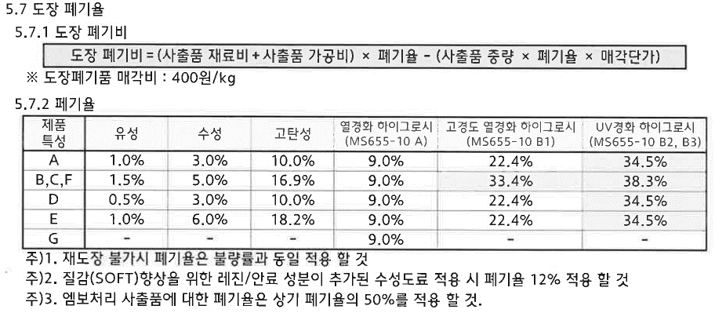
 |  |  |  | 재 질 |  | LOSS율 | 재.관 | U/S | 단위 | 소요량 | 단가 | 금액 | 재 질 |  | LOSS율 | 재.관 | U/S | 단위 | 소요량 | 단가 | 금액 | 재 질 |  | LOSS율 | 재.관 | U/S | 단위 | 소요량 | 단가 | 금액 |  |  | ※년 생산 50,000대
①
재 | GANH ASY RASPAD D/SIDE | 55591-10000 | 사출 | MS215-08 TB |  | 0.51% | 2% | 2 | g | 54.21 | 4.089 | 222.80 | MS214-04 TA |  | 0.51% | 2% | 1 | g | 25.07 | 4.468 | 109,986.57 | MS215-08 TB |  | 0.50% | 2% | 1 | g | 45.99 | 4.588 | 212.08 | -10.72 | -109,774.49 | ▶ MS SPEC 표준가 미결정
료 | B/S |  | 분쇄비 | PC+PBT |  | 0.00% | 2% | 1 | g | 11.93 | 0.046 | 0.55 | PC+PBT |  | 0.00% | 2% | 3 | g | 5.51 | 0.031 | 169.06 | PC+PBT |  | 0.00% | 2% | 1 | g | 10.12 | 0.036 | 0.36 | -0.19 | -168.70 | - 롯데첨단소재 견적가 적용
비
 | GANH ASY RASPAD D/SIDE | 55591-10000 | 일반부품 |  |  |  |  |  |  |  |  |  | MOBIS 사급 |  | 0.00% | 1% | 4 | EA | 2.00 | 992.000 | 7,936.00 |  |  |  |  |  |  |  |  |  |  |  | ▶옵션사양 변경 (사급부품 → 메탈도장) , 입찰당시 사급가 적용
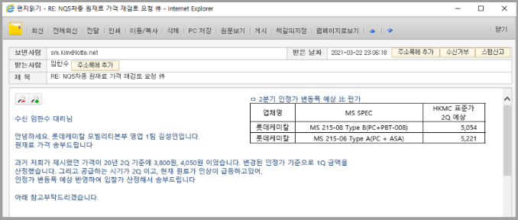
 | GANH ASY RASPAD D/SIDE 도장재료비 | 55591-10000 | 도장재료비 | 메탈도장 |  | 0.00% | 2% | 2 | d㎡ | 1.48 | 564.27 | 1,668.41 |  |  |  |  |  |  |  |  |  | 메탈도장 |  | 0.00% | 2% | 1 | d㎡ | 1.46 | 564.27 | 823.16 | -845.25 | 823.16 | └ 1-1. 도장재료비 참조
 | GANH ASY RASPAD D/SIDE 도장가공비 | 55591-10000 | 도장가공비 | MS655-11 TC |  | 0.00% | 0% | 1 | EA | 10.00 | 4,482.75 | 448.27 |  |  |  |  |  |  |  |  |  | MS655-11 TC |  | 0.00% | 0% | 2 | EA | 5.00 | 4,482.75 | 1,793.10 | 1,344.83 | 1,793.10 | └1-2. 도장가공비 참조
 | GANH ASY RASPAD D/SIDE 도장폐기비 | 55591-10000 | 도장폐기비 |  |  | 0.00% | 0% | 1 | EA | 16.33 | 1.00 | 16.32 |  |  |  |  |  |  |  |  |  |  |  | 0.00% | 0% | 1 | EA | 9.70 | 1.00 | 9.69 | -6.63 | 9.69

 | PLACTIC CILP | 55547-2L000 | C/O |  |  | 0.00% | 1% | 1 | EA | 1.00 | 72.000 | 72.00 |  |  | 0.00% | 1% | 6 | EA | 5.00 | 15.000 | 450.00 |  |  | 0.00% | 1% | 2 | EA | 1.00 | 22.000 | 44.00 | -28.00 | -406.00 | ▶ 입찰당시 H/W 단가 적용 → 현재 인정가 적용
 | PAD ANTINOSE NO.3 | 84520-98020 | 일반부품 | 흑색부직포(10*10*0.5T) |  | 0.00% | 0% | 6 | EA | 2.00 | 23.700 | 284.40 | 흑색부직포(22*15*0.5T) |  | 0.00% | 0% | 40 | EA | 2.00 | 8.914 | 713.15 | 흑색부직포(10*10*0.5T) |  | 0.00% | 0% | 12 | EA | 1.00 | 23.700 | 284.40 |  | -428.75 | ▶1-4.PAD 참조 (입찰기준 적용기준 변경 18년 → 21년)
 | PAD ANTINOSE NO.5 | 55596-98020 | 일반부품 | 흑색부직포(50*15*0.5T) |  | 0.00% | 0% | 1 | EA | 3.00 | 24.400 | 73.20 |  |  |  |  |  |  |  |  |  | 흑색부직포(50*15*0.5T) |  | 0.00% | 0% | 1 | EA | 1.00 | 24.400 | 24.40 | -48.80 | 24.40 | ↑
 | PAD ANTINOSE NO.7 | 55591-98110 | 일반부품 | 흑색부직포(25*15*0.5T) |  | 0.00% | 0% | 2 | EA | 2.00 | 17.500 | 70.00 |  |  |  |  |  |  |  |  |  | 흑색부직포(25*15*0.5T) |  | 0.00% | 0% | 2 | EA | 2.00 | 17.500 | 70.00 |  | 70.00 | ↑
 | BAR CODE |  | 일반부품 |  |  | 0.00% | 0% | 1 | EA | 3.00 | 148.00 | 444.00 |  |  |  |  |  |  |  |  |  |  |  | 0.00% | 0% | 2 | EA | 2.00 | 77.00 | 308.00 | -136.00 | 308.00 | ▶ 입찰 比 바코드 부착 도면명기 (사양추가)
 | 보호랩 | 237*46 | 일반부품 |  |  | 0.00% | 0% | 2 | EA | 1.00 | 95.00 | 190.00 |  |  |  |  |  |  |  |  |  |  |  | 0.00% | 0% | 1 | EA | 1.00 | 95.00 | 95.00 | -95.00 | 95.00 | ▶ 생산공장 요청사항 반영 보호랩 적용

 | 재료비 소계 |  |  |  |  |  |  |  |  |  |  | 3,489.95 |  |  |  |  |  |  |  |  | 119,254.78 |  |  |  |  |  |  |  |  | 3,664.19 | 174.24 | -115,590.59
 |  |  |  | 준비시간 | LOT | U/S | 일.관 | C/V | 인원 | C/T | 임율 | 금액 | 준비시간 | LOT | U/S | 일.관 | C/V | 인원 | C/T | 임율 | 금액 | 준비시간 | LOT | U/S | 일.관 | C/V | 인원 | C/T | 임율 | 금액
② |  |  |  |  |  |  |  |  |  |  |  |  |  |  |  |  |  |  |  |  |  |  |  |  |  |  |  |  |  |  |  |  |  | 조립공수 |  | AA 초도가 제출 |  |  | 입찰가 |  |  | 초도가 |  |  | 비고
노 | GANH ASY RASPAD D/SIDE | 55591-10000 | 사출 | 74 | 4,386 | 1 | 22% | 3 | 0.5 | 51.68 | 79,889 | 209.55 | 66 | 18,375 | 2 | 28% | 8 | 0.7 | 57.87 | 41,073 | 61.36 | 223 | 5,844 | 2 | 21% | 5 | 0.4 | 52.18 | 49,561 | 80.16 | -129.39 | 18.80 | ▶ 입찰기준 연동 (입찰기준 임율 20,700 比 -15.9% 적용) | NO | P/NO | U/S | C/T | 총공수 | U/S | C/T | 총공수 | U/S | C/T | 총공수
무 | ASSY | 55591-10000 | ASS'Y | 0 | 3,808 | 1 | 21% | 1 | 1.0 | 141.00 | 61,584 | 2,653.24 | 0 | 10,868 | 2 | 19% | 1 | 1.0 | 31.00 | 76,597 | 725.54 | 0 | 5,805 | 2 | 21% | 1 | 2.0 | 147.00 | 46,176 | 4,148.14 | 1,494.90 | 3,422.60 | ▶ 입찰 比 H/W 및 PAD U/S 증가에 따른 조립시간 적용 | 1 | PLACTIC CILP | 1 | 6 | 6 | 2 | 3 | 6 | 2 | 4 | 8
비 | 사상 |  |  | 0 | 3,986 | 2 | 30% | 1 | 1.0 | 9.12 | 98,186 | 273.46 |  |  |  |  |  |  |  |  |  | 0 | 6,375 | 1 | 21% | 2 | 2.0 | 9.12 | 36,242 | 100.94 | -172.52 | 100.94 | ▶ 1-6. 사상 참조 (도면 명기 사상공수 반영) | 2 | PAD ANTINOSE NO.3 | 6 | 7 | 42 | 5 | 5 | 25 | 12 | 7 | 84
 |  |  |  |  |  |  |  |  |  |  |  |  |  |  |  |  |  |  |  |  |  |  |  |  |  |  |  |  |  |  |  |  |  | 3 | PAD ANTINOSE NO.5 | 1 | 54 | 54 |  |  |  | 1 | 9 | 9
 | 노무비 소계 |  |  |  |  |  |  |  |  |  |  | 3,136.25 |  |  |  |  |  |  |  |  | 786.90 |  |  |  |  |  |  |  |  | 4,329.24 | 1,192.99 | 3,542.34 |  | 4 | PAD ANTINOSE NO.7 | 2 | 5 | 10 |  |  |  | 2 | 2 | 4
 |  |  |  | 준비시간 | LOT | U/S | 일.관 | C/V | 기종 | C/T | 경비 | 금액 | 준비시간 | LOT | U/S | 일.관 | C/V | 기종 | C/T | 경비 | 금액 | 준비시간 | LOT | U/S | 일.관 | C/V | 기종 | C/T | 경비 | 금액 |  |  |  | 5 | 검사 | 1 | 17 | 17 |  |  |  | 2 | 15 | 30
③ |  |  |  |  |  |  |  |  |  |  |  |  |  |  |  |  |  |  |  |  |  |  |  |  |  |  |  |  |  |  |  |  |  | 소계 |  | 10 | 72 | 141 | 7 | 8 | 31 | 17 | 22 | 147 | D/SIDE 12초
경 | GANH ASY RASPAD D/SIDE | 55591-10000 | 사출 | 83 | 3,430 | 1 | 26% | 3 | 642 | 51.68 | 14,678 | 133.08 | 121 | 15,425 | 3 | 23% | 6 | 156 | 57.87 | 4,568 | 65.38 | 101 | 10,727 | 1 | 19% | 4 | 623 | 52.18 | 7,409 | 49.11 | -83.97 | -16.27 | ▶ 제품형상 및 원재료특성에 따른 형체력 적용
비

 | 경비 소계 |  |  |  |  |  |  |  |  |  |  | 133.08 |  |  |  |  |  |  |  |  | 65.38 |  |  |  |  |  |  |  |  | 49.11 | -83.97 | -16.27
④ | 가 공 비 |  |  |  |  |  |  | ②+③ |  |  |  | 3,269.33 |  |  |  |  | ②+③ |  |  |  | 852.28 |  |  |  |  | ②+③ |  |  |  | 4,378.35 | 1,109.02 | 3,526.07
⑤ | 제 조 원 가 |  |  |  |  |  |  | ①+④ |  |  |  | 6,759.28 |  |  |  |  | ①+④ |  |  |  | 120,107.06 |  |  |  |  | ①+④ |  |  |  | 8,042.54 | 1,283.26 | -112,064.52
⑥ | 일 반 관 리 비 |  |  |  |  |  |  | ④* |  |  | 26.8% | 733.89 |  |  |  |  | ④* |  |  | 18.4% | 170.89 |  |  |  |  | ④* |  |  | 24.7% | 926.42 | 192.53 | 755.53 | ▶ 입찰기준 연동 (재료관리비 25% → 22% 적용)
⑦ | 이 윤 |  |  |  |  |  |  | (④+⑥)* |  |  | 14.3% | 574.07 |  |  |  |  | (④+⑥)* |  |  | 11.0% | 112.59 |  |  |  |  | (④+⑥)* |  |  | 8.3% | 438.35 | -135.72 | 325.76 | ▶ 입찰기준 연동 (이윤 15% → 10% 적용)
⑧ | 재 료 관 리 비 |  |  |  |  |  |  | ① * |  |  | 1.7% | 0.00 |  |  |  |  | ① * |  |  | 2.0% | 0.00 |  |  |  |  | ① * |  |  | 1.9% | 0.00
⑨ | 외주재료관리비 |  |  |  |  |  |  | 외주재료비* |  |  | 0.9% | 0.00 |  |  |  |  | 외주재료비* |  |  | 0.9% | 0.00 |  |  |  |  | 외주재료비* |  |  | 0.8% | 0.00
⑩ | 금 형 비 |  |  |  |  |  |  | 금형비 |  |  |  | 233.23 |  |  |  |  | 금형비 |  |  |  | 41.49 |  |  |  |  | 금형비 |  |  |  | 30.70 | -202.53 | -10.79 | ▶중소기업 일시불 지급 完(금형/검사구)
⑪ | R & D 비 용 |  |  |  |  |  |  | (⑤+⑥+⑦+⑧+⑨)* |  |  | 1.2% | 99.24 |  |  |  |  | (⑤+⑥+⑦+⑧+⑨)* |  |  | 0.9% | 1,066.68 |  |  |  |  | (⑤+⑥+⑦+⑧+⑨)* |  |  | 1.2% | 112.37 | 13.13 | -954.31 | ▶ 입찰기준 연동 (R&D비 1.7% → 1.1% 적용)
⑫ | 폐 기 비
⑬ | 운 반 비
⑬ | 불 량 비
⑭ | 조 사 가 격 |  |  |  |  |  |  |  |  |  |  | 8,399.71 |  |  |  |  |  |  |  |  | 121,498.71 |  |  |  |  |  |  |  |  | 9,550.38 | 1,150.67 | -111,948.33
 | 조 정 가
⑮ | 결 정 가 |  |  |  |  |  |  |  |  |  |  | 8,400.00 |  |  |  |  |  |  |  |  | 121,499.00 |  |  |  |  |  |  |  |  | 9,550.00 | 1,150.00 | -111,949.00
특이사항
 |  |  |  | AA 초도가 제출 (A) |  |  |  |  |  |  |  |  | 입찰가 (A) |  |  |  |  |  |  |  |  | 초도가 (B) |  |  |  |  |  |  |  |  | 차이 (C-A) | 차이 (B-A)
 |  |  |  | 품 목 |  | CAV | U/S | 금형비 |  | 상각수량 |  | 상각비 (원) | 품 목 |  | CAV | U/S | 금형비 |  | 상각수량 |  | 상각비 (원) | 품 목 |  | CAV | U/S | 금형비 |  | 상각수량 |  | 상각비 (원)
 |  |  |  | GANH ASY RASPAD D/SIDE 1호 |  | 4 | 2 | 34,732 |  | 201,875 |  | 172.04 | GANH ASY RASPAD D/SIDE |  | 9 | 2 | 128,757 |  | 3,403,533 |  | 37.83 | GANH ASY RASPAD D/SIDE 1호 |  |  |  |  |  |  |  |  | -172.04 | -37.83 | ▶I-CMIS 산출가 적용
 |  |  |  | GANH ASY RASPAD D/SIDE(LASER) |  | 2 | 2 | 4,044 |  | 201,875 |  | 20.03 |  |  | 2 | 4 |  |  |  |  |  | GANH ASY RASPAD D/SIDE(LASER) |  | 1 | 1 | 6,198 |  | 201,875 |  | 30.70 | 10.67 | 30.70 | ▶#레이저엠보 원가 적용
 |  |  |  | C/F |  | 1 | 2 | 8,310 |  | 201,875 |  | 41.16 | C/F |  | 4 | 3 | 7,335 |  | 2,001,979 |  | 3.66 | C/F |  |  |  |  |  |  |  |  | -41.16 | -3.66 | ▶I-CMIS 산출가 적용
 |  |  |  | 합 계 |  |  |  |  |  |  |  | 233.23 | 합 계 |  |  |  |  |  |  |  | 41.49 | 합 계 |  |  |  |  |  |  |  | 30.70 | -202.53 | -10.79

55648-98855
비 교 원 가 계 산 서

품 번 : 55648-98855 |  |  |  |  |  |  |  |  |  |  |  |  |  |  |  |  |  |  |  |  |  |  |  |  |  |  |  |  |  |  |  |  | 차 종 : qq5
품 명 : GANH ASY RASPAD D/SIDE (RHD) |  |  |  |  |  |  |  |  |  |  |  |  |  |  |  |  |  |  |  |  |  |  |  |  |  |  |  |  |  |  |  |  | 업 체 : 지-텍텍텍(DDDD)
EO NO : ABC564 |  |  |  |  |  |  |  |  |  |  |  |  |  |  |  |  |  |  |  |  |  |  |  |  |  |  |  |  |  |  |  |  | 작성일자 : 22.1.21

구 분 |  |  |  | T 초도가 제출 (A) |  |  |  |  |  |  |  |  | 55648-98655 결정가 (A) |  |  |  |  |  |  |  |  | 초도가 (B) |  |  |  |  |  |  |  |  | 차이 (B-A) | 차이 (B-A) | 비 고

 |  |  |  | 재 질 |  | LOSS율 | 재.관 | U/S | 단위 | 소요량 | 단가 | 금액 | 재 질 |  | LOSS율 | 재.관 | U/S | 단위 | 소요량 | 단가 | 금액 | 재 질 |  | LOSS율 | 재.관 | U/S | 단위 | 소요량 | 단가 | 금액 |  |  | ※년 생산 5,000대
①
재 | GANH ASY RASPAD D/SIDE | 55591-98500 | 사출 | MS215-08 TB |  | 1.79% | 2% | 2 | g | 40.57 | 5.349 | 220.91 | MS215-08 TB |  | 0.47% | 2% | 1 | g | 39.73 | 4.918 | 191,895.27 | MS215-08 TB |  | 2.25% | 2% | 1 | g | 56.86 | 4.484 | 260.64 | -0.87 | -191,634.63 | ▶ LOSS율 차이 / 제품중량 차이 적용

료 | B/S |  | 분쇄비 | PC+PBT |  | 0.00% | 2% | 1 | g | 8.93 | 0.033 | 0.29 | PC+PBT |  | 0.00% | 2% | 1 | g | 8.74 | 0.036 | 311.47 | PC+PBT |  | 0.00% | 2% | 2 | g | 12.51 | 0.042 | 0.52 | 0.01 | -310.95 | ↑
비

 | GANH ASY RASPAD D/SIDE 도장재료비 | 55591-98500 | 도장재료비 | 메탈도장 |  | 0.00% | 2% | 1 | d㎡ | 1.41 | 564.27 | 796.25 | 메탈도장 |  | 0.00% | 2% | 2 | d㎡ | 1.42 | 564.27 | 1,574,605.06 | 메탈도장 |  | 0.00% | 2% | 1 | d㎡ | 1.17 | 564.27 | 657.50 |  | -1,573,947.56
 | GANH ASY RASPAD D/SIDE 도장가공비 | 55591-98500 | 도장가공비 | MS655-11 TC |  | 0.00% | 0% | 1 | EA | 5.00 | 4,482.75 | 896.55 | MS655-11 TC |  | 0.00% | 0% | 1 | EA | 4.00 | 4,482.75 | 1,106,119.74 | MS655-11 TC |  | 0.00% | 0% | 2 | EA | 5.00 | 4,482.75 | 1,793.10 |  | -1,104,326.64
 | GANH ASY RASPAD D/SIDE 도장폐기비 | 55591-98500 | 도장폐기비 |  |  | 0.00% | 0% | 1 | EA | 10.28 | 2.00 | 20.56 |  |  | 0.00% | 0% | 2 | EA | 5,769.34 | 2.00 | 22,800,413.09 |  |  | 0.00% | 0% | 2 | EA | 15.02 | 2.00 | 60.07 |  | -22,800,353.02 | ▶ LOSS율 차이 / 제품중량 차이 적용

 | PLACTIC CILP | 55547-2L000 | C/O |  |  | 0.00% | 1% | 1 | EA | 1.00 | 37.000 | 37.00 |  |  | 0.00% | 1% | 2 | EA | 1.00 | 13.000 | 26.00 |  |  | 0.00% | 1% | 1 | EA | 2.00 | 23.000 | 46.00 | -14.00 | 20.00
 | PAD ANTINOSE NO.3 | 84520-98020 | 일반부품 | 흑색부직포(10*10*0.5T) |  | 0.00% | 0% | 6 | EA | 1.00 | 16.070 | 96.41 | 흑색부직포(10*10*0.5T) |  | 0.00% | 0% | 13 | EA | 1.00 | 23.700 | 308.10 | 흑색부직포(10*10*0.5T) |  | 0.00% | 0% | 6 | EA | 2.00 | 23.700 | 284.40 | 7.63 | -23.70
 | PAD ANTINOSE NO.5 | 55596-98020 | 일반부품 | 흑색부직포(50*15*0.5T) |  | 0.00% | 0% | 1 | EA | 1.00 | 28.262 | 28.26 | 흑색부직포(50*15*0.5T) |  | 0.00% | 0% | 1 | EA | 1.00 | 24.400 | 24.40 | 흑색부직포(50*15*0.5T) |  | 0.00% | 0% | 1 | EA | 2.00 | 24.400 | 48.80 | -3.86 | 24.40
 | PAD ANTINOSE NO.7 | 55591-98110 | 일반부품 | 흑색부직포(25*15*0.5T) |  | 0.00% | 0% | 4 | EA | 1.00 | 18.447 | 73.78 | 흑색부직포(25*15*0.5T) |  | 0.00% | 0% | 5 | EA | 2.00 | 17.500 | 175.00 | 흑색부직포(25*15*0.5T) |  | 0.00% | 0% | 5 | EA | 2.00 | 17.500 | 175.00 | -0.95
 | BAR CODE |  | 일반부품 |  |  | 0.00% | 0% | 1 | EA | 2.00 | 75.00 | 150.00 |  |  | 0.00% | 0% | 1 | EA | 1.00 | 84.00 | 84.00 |  |  | 0.00% | 0% | 1 | EA | 2.00 | 134.00 | 268.00 | 59.00 | 184.00
 | 보호랩 | 237*46 | 일반부품 |  |  | 0.00% | 0% | 1 | EA | 2.00 | 77.00 | 154.00 |  |  | 0.00% | 0% | 2 | EA | 2.00 | 95.00 | 380.00 |  |  | 0.00% | 0% | 1 | EA | 1.00 | 95.00 | 95.00 | 18.00 | -285.00

 | 재료비 소계 |  |  |  |  |  |  |  |  |  |  | 2,474.01 |  |  |  |  |  |  |  |  | 25,674,342.13 |  |  |  |  |  |  |  |  | 3,689.03 |  | -25,670,653.10
 |  |  |  | 준비시간 | LOT | U/S | 일.관 | C/V | 인원 | C/T | 임율 | 금액 | 준비시간 | LOT | U/S | 일.관 | C/V | 인원 | C/T | 임율 | 금액 | 준비시간 | LOT | U/S | 일.관 | C/V | 인원 | C/T | 임율 | 금액
②
노 | GANH ASY RASPAD D/SIDE | 55591-98500 | 사출 | 81 | 1,309 | 2 | 23% | 5 | 0.4 | 52.00 | 45,249 | 81.96 | 131 | 2,526 | 2 | 19% | 5 | 0.5 | 51.19 | 38,259 | 80.43 | 126 | 1,676 | 1 | 25% | 2 | 0.5 | 51.19 | 43,869 | 194.15 | -1,380.00 | 113.72 | ▶ 생산 LOT차이 | 조립공수 |  | AA 초도가 제출 |  |  | 초도가 |  |  | 비고
무 | ASSY | 55591-98500 | ASS'Y | 0 | 2,535 | 1 | 24% | 1 | 2.0 | 79.00 | 31,892 | 1,539.67 | 0 | 3,675 | 1 | 18% | 1 | 2.0 | 84.00 | 21,288 | 1,092.78 | 0 | 3,918 | 2 | 20% | 1 | 2.0 | 84.00 | 46,871 | 2,406.04 | 14,979.00 | 1,313.26 |  | NO | P/NO | U/S | C/T | 총공수 | U/S | C/T | 총공수
비 | 사상 |  |  | 0 | 3,200 | 1 | 28% | 2 | 1.0 | 9.12 | 28,795 | 40.10 | 0 | 2,808 | 1 | 19% | 2 | 1.0 | 9.12 | 24,548 | 34.18 | 0 | 4,054 | 2 | 19% | 2 | 1.0 | 9.12 | 17,548 | 24.43 | -11,247.00 | -9.75 |  | 1 | PLACTIC CILP | 1 | 2 | 2 | 1 | 2 | 2
 |  |  |  |  |  |  |  |  |  |  |  |  |  |  |  |  |  |  |  |  |  |  |  |  |  |  |  |  |  |  |  |  |  | 2 | PAD ANTINOSE NO.3 | 6 | 5 | 30 | 6 | 5 | 30
 | 노무비 소계 |  |  |  |  |  |  |  |  |  |  | 1,661.73 |  |  |  |  |  |  |  |  | 1,207.39 |  |  |  |  |  |  |  |  | 2,624.62 |  | 1,417.23 |  | 3 | PAD ANTINOSE NO.5 | 1 | 5 | 5 | 1 | 5 | 5
 |  |  |  | 준비시간 | LOT | U/S | 일.관 | C/V | 기종 | C/T | 경비 | 금액 | 준비시간 | LOT | U/S | 일.관 | C/V | 기종 | C/T | 경비 | 금액 | 준비시간 | LOT | U/S | 일.관 | C/V | 기종 | C/T | 경비 | 금액 |  |  |  | 4 | PAD ANTINOSE NO.7 | 4 | 5 | 20 | 5 | 5 | 25
③ |  |  |  |  |  |  |  |  |  |  |  |  |  |  |  |  |  |  |  |  |  |  |  |  |  |  |  |  |  |  |  |  |  | 5 | 검사 | 1 | 10 | 10 | 1 | 10 | 10
경 | GANH ASY RASPAD D/SIDE | 55591-98500 | 사출 | 83 | 1,230 | 2 | 29% | 5 | 338 | 52.00 | 4,049 | 55.74 | 45 | 2,215 | 1 | 19% | 5 | 686 | 51.19 | 7,194 | 39.90 | 110 | 1,006 | 1 | 18% | 5 | 641 | 51.19 | 8,588 | 68.02 | 4,539.00 | 28.12 | ▶ 생산 LOT차이 | 소계 |  | 12 | 17 | 79 | 13 | 17 | 84 | D/SIDE 12초
비

 | 경비 소계 |  |  |  |  |  |  |  |  |  |  | 55.74 |  |  |  |  |  |  |  |  | 39.90 |  |  |  |  |  |  |  |  | 68.02 |  | 28.12
④ | 가 공 비 |  |  |  |  |  |  | ②+③ |  |  |  | 1,717.47 |  |  |  |  | ②+③ |  |  |  | 1,247.29 |  |  |  |  | ②+③ |  |  |  | 2,692.64 |  | 1,445.35
⑤ | 제 조 원 가 |  |  |  |  |  |  | ①+④ |  |  |  | 4,191.48 |  |  |  |  | ①+④ |  |  |  | 25,675,589.42 |  |  |  |  | ①+④ |  |  |  | 6,381.67 |  | -25,669,207.75
⑥ | 일 반 관 리 비 |  |  |  |  |  |  | ④* |  |  | 23.3% | 415.27 |  |  |  |  | ④* |  |  | 21.6% | 229.02 |  |  |  |  | ④* |  |  | 22.5% | 538.20 | -0.01 | 309.18
⑦ | 이 윤 |  |  |  |  |  |  | (④+⑥)* |  |  | 16.8% | 358.72 |  |  |  |  | (④+⑥)* |  |  | 10.3% | 151.40 |  |  |  |  | (④+⑥)* |  |  | 8.8% | 284.77 | -0.08 | 133.37
⑧ | 재 료 관 리 비 |  |  |  |  |  |  | ① * |  |  | 1.8% | 0.00 |  |  |  |  | ① * |  |  | 1.9% | 0.00 |  |  |  |  | ① * |  |  | 2.1% | 0.00 | 0.00
⑨ | 외주재료관리비 |  |  |  |  |  |  | 외주재료비* |  |  | 0.9% | 0.00 |  |  |  |  | 외주재료비* |  |  | 1.0% | 0.00 |  |  |  |  | 외주재료비* |  |  | 1.0% | 0.00 | 0.00
⑩ | 금 형 비 |  |  |  |  |  |  | 금형비 |  |  |  | 899.29 |  |  |  |  | 금형비 |  |  |  | 30.94 |  |  |  |  | 금형비 |  |  |  | 490.54 |  | 459.60
⑪ | R & D 비 용 |  |  |  |  |  |  | (⑤+⑥+⑦+⑧+⑨)* |  |  | 1.7% | 86.87 |  |  |  |  | (⑤+⑥+⑦+⑧+⑨)* |  |  | 0.9% | 231,602.33 |  |  |  |  | (⑤+⑥+⑦+⑧+⑨)* |  |  | 1.1% | 80.75 | -0.01 | -231,521.58
⑫ | 폐 기 비
⑬ | 운 반 비
⑬ | 불 량 비
⑭ | 조 사 가 격 |  |  |  |  |  |  |  |  |  |  | 5,951.63 |  |  |  |  |  |  |  |  | 25,907,603.11 |  |  |  |  |  |  |  |  | 7,775.93 |  | -25,899,827.18
 | 조 정 가
⑮ | 결 정 가 |  |  |  |  |  |  |  |  |  |  | 5,952.00 |  |  |  |  |  |  |  |  | 25,907,603.00 |  |  |  |  |  |  |  |  | 7,776.00 |  | -25,899,827.00
특이사항
 |  |  |  | AA 초도가 제출 (A) |  |  |  |  |  |  |  |  | 결정가 (A) |  |  |  |  |  |  |  |  | 초도가 (B) |  |  |  |  |  |  |  |  | 차이 (B-A) | 차이 (B-A)
 |  |  |  | 품 목 |  | CAV | U/S | 금형비 |  | 상각수량 |  | 상각비 (원) | 품 목 |  | CAV | U/S | 금형비 |  | 상각수량 |  | 상각비 (원) | 품 목 |  | CAV | U/S | 금형비 |  | 상각수량 |  | 상각비 (원) |  |  |  |  |  |  |  |  |  |  |  |  |  | 수량 | 옵션율
 |  |  |  |  |  |  |  |  |  |  |  |  |  |  |  |  |  |  |  |  |  |  |  |  |  |  |  |  |  |  |  |  |  |  |  |  |  |  |  |  |  |  | 메탈페인트(M2P) | 49,076 | 25%
 |  |  |  | GANH ASY RASPAD D/SIDE(LASER) |  | 1 | 2 | 9,555 |  | 10,625 |  | 899.29 | GANH ASY RASPAD D/SIDE(LASER) |  | 2 | 2 | 6,248 |  | 201,875 |  | 30.94 | GANH ASY RASPAD D/SIDE(LASER) |  | 2 | 2 | 5,212 |  | 10,625 |  | 490.54 |  | 459.60 | ▶옵션별 상각수량 적용 차이 |  |  |  |  |  |  |  |  |  | SRP(AY8) | 49,076 | 25%
 |  |  |  |  |  |  |  |  |  |  |  |  |  |  |  |  |  |  |  |  |  |  |  |  |  |  |  |  |  |  |  |  |  |  |  |  |  |  |  |  |  |  | 수압전사(AY9) | 98,151 | 50%
 |  |  |  | 합 계 |  |  |  |  |  |  |  | 899.29 | 합 계 |  |  |  |  |  |  |  | 30.94 | 합 계 |  |  |  |  |  |  |  | 490.54 |  | -408.75 |  |  |  |  |  |  |  |  |  |  |  | 196,302 | 100%

1-1. 도장재료비
■ qq5 적용 도장재료비
*내장PAINT 재료비 (참조용) → SVR, 도막두께, 도료단가, 희석비율 구매팀 최종 확인 후 적용 할 것
P/NAME | GANH ASY RASPAD D/SIDE
칼라코드 | QC1
도장구분 | 고휘도 메탈도장 |  |  |  |  | 도착효율 | 23%
도장특성 | C |  |  |  | 엠보무 | 불량율 | 3.0%
공정명 | 재료명 | 제품명 | 단위 | 단가 (\) | SVR | 도막두께 (㎛) | 이론도포율 (㎡/ℓ) | 재료비 (\/d㎡)
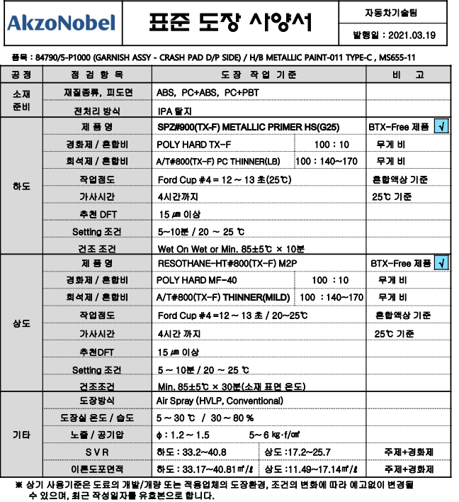
전처리 | IPA |  | ℓ | 4,912 |  |  |  | 0.25
 | TACK RAG (끈적천) | 무광 미적용 | 枚 | 620 |  |  |  | 0.21
 | 소 계 |  |  |  |  |  |  | 0.46
도장 | PRIMER | SPZ#4900(TX-F) | ℓ | 31,006 | 37.0 | 18.0 | 20.56 | 64.22
 | 희석제 | A/T#570(TX-F) | ℓ | 3,780 |  | 희석비율 = | 128% | 10.04
 | BASE | RESOTHANE-HT#800 | ℓ | 68,314 | 21.5 | 31.0 | 6.92 | 420.40
 | 희석제 | A/T#800(TX-F) | ℓ | 5,514 |  | 희석비율 = | 129% | 43.62
 | CLEAR |  | ℓ | 0 |  |  | 0.0 | 0.00
 | 희석제 |  | ℓ | 0 |  | 희석비율 = |  | 0.00
 | 소 계 |  |  |  |  |  |  | 538.28
폐수처리비 (PL BPR도장 동일) |  |  | d㎡ |  |  |  |  | 2.21
건조연료비 (PL BPR도장 동일) |  |  | d㎡ |  |  |  |  | 6.89
 |  |  |  |  |  |  | 도장재료비 (\/d㎡) | 564.27

 |  |  |  |  |  |  | PRIMER | 76.49
 |  |  |  |  |  |  | BASE | 487.78

1-3. 도면
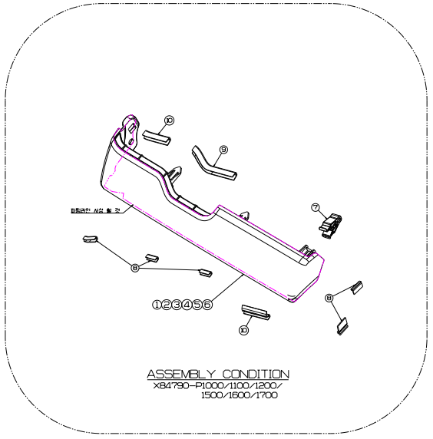
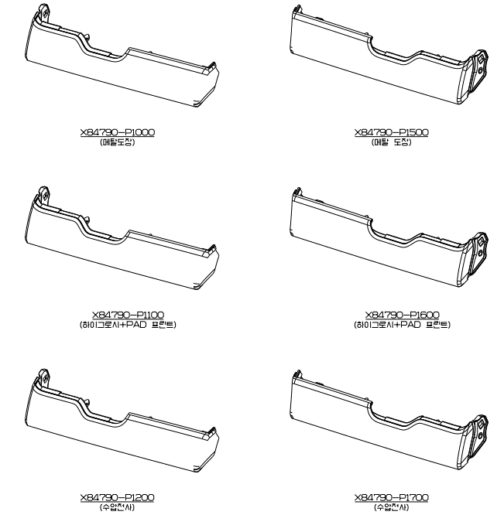

1-4 PAD
일반 PAD 부품계산서

기 | 차종 | 년생산댓수 | 총수량 | 작성자 | 김민석 | 계산근거 | HMK-P-G-TR-03 일반PAD 원가계산 표준 |  |  | 임율기준 | 임률 | 간접비율 | 일반관리비율 | 전력단가 | 건축비 | 부대설비비율 | 기계내용년수 | 건물상각년수 | 년간가동일수 | 일일가동시간 | 수선비율 | 경영비율 |  | ↓ 입력
준 | qq5 | 396,548 | 1,982,740 | 작성일 | 2019.08.09 | 개 정 일 | 2018.12.10(18차개정) |  |  | '21년도 | 21,600 | 71.1% | 26.5% | 118 | 723,710 | 2.9 | 18 | 85 | 656 | 43 | 0.12729053593 | 88.7%

1]부품Spec |  |  |  |  |  |  |  |  |  |  | ※재질단가는 최신기준 확인후 수정사용 |  |  |  |  |  |  |  |  |  |  |  |  |  | 재료비
S/N | 부번 | 품명 | U/S | 제품Size(mm) |  |  |  | 적용공정 | 년간수량 (부품) | 제품Net | 스폰지 |  |  |  | 테이핑 |  |  |  | 기타 |  | 설계원가 | 공정 (두께기준 산출) | Loss율 |  | Cavity |  | Sheet규격(mm) |  | LOT수량 | 면적(㎠) |  |  | Cavity |  |  | Sheet규격 |  | 여유규격 |  | Cavity1 |  |  | Cavity2 |  |  | 결정 Cavity
 |  |  |  | 가로(장변) | 세로(단변) | 두께(T) | 형태 |  |  | 면적(㎠) | 사양 | 세부재질(선택) | 스폰지단가 | 비중 | 테이프사양 | 테이핑구분 | 후테이핑횟수 | 테이프단가 | 트리밍횟수 | V/CUT길이(㎝) |  |  | Pad | Tape | 가로 | 세로 | 가로 | 세로 | 기준 | 제품면적 | 투입면적 | Scrap면적 | 형상컷팅 | 테이핑 | 재단 | 가로 ⓐ | 세로 ⓑ | Sheet ⓒ | 제품간 ⓓ | 가로 | 세로 |  | 가로 | 세로
1 | 84520-98020 | PAD ANTINOSE NO.3 | 12 | 24.0 | 23.0 | 0.55 | 직형 | 오토컷팅 | 4,758,576 | 5.52 | 일반 FOAM | 흑색부직포(100g/㎡) | 682 | 0.1000 | P-300 | ROLL |  | 2,693 |  |  | 23.70 | 오토컷팅 | 1% | 1% | 1 | 11 | 44 | 273 | 12,000 | 10.92 | 10.92 | 5.40 | 11 | 641 | 457 | 150 | 290 | 10 | 0 | 1 | 11 | 11 | 5 | 1 | 5 | 11
2 | 55596-P1020 | PAD ANTINOSE NO.5 | 2 | 51.0 | 22.0 | 0.59 | 직형 | 오토컷팅 | 793,096 | 11.22 | 일반 FOAM | 흑색부직포(100g/㎡) | 682 | 0.1000 | P-300 | ROLL |  | 2,693 |  |  | 24.40 | 오토컷팅 | 1% | 1% | 5 | 5 | 275 | 130 | 8,000 | 14.30 | 14.30 | 3.08 | 25 | 489 | 349 | 150 | 290 | 10 | 0 | 2 | 12 | 24 | 5 | 5 | 25 | 25
7 | 55591-P1010 | PAD ANTINOSE NO.7 | 2 | 34.0 | 22.0 | 0.59 | 직형 | 오토컷팅 | 793,096 | 7.48 | 일반 FOAM | 흑색부직포(100g/㎡) | 682 | 0.1000 | P-300 | ROLL |  | 2,693 |  |  | 17.50 | 오토컷팅 | 1% | 1% | 3 | 12 | 122 | 284 | 8,000 | 9.62 | 9.62 | 2.14 | 36 | 727 | 519 | 150 | 290 | 10 | 0 | 3 | 12 | 36 | 5 | 7 | 35 | 36
4 |  |  |  |  |  |  |  | 롤컷팅 | 0 | 0.00 |  |  | 0 | 0.0000 |  |  |  | 0 |  |  | 0.00 |  | 0% | 0% | 137 | 117 | 700 | 600 | 0 | 0.00 | 0.00 | 0.00 | #DIV/0! | 0 | #DIV/0! | 600 | 700 | 10 | 5 | 117 | 137 | 16,029 | 117 | 137 | 16,029 | 16,029
7 |  |  |  |  |  |  |  | 롤컷팅 | 0 | 0.00 |  |  | 0 | 0.0000 |  |  |  | 0 |  |  | 0.00 |  | 0% | 0% | 137 | 117 | 700 | 600 | 0 | 0.00 | 0.00 | 0.00 | #DIV/0! | 0 | #DIV/0! | 600 | 700 | 10 | 5 | 117 | 137 | 16,029 | 117 | 137 | 16,029 | 16,029
14 |  |  |  |  |  |  |  | 롤컷팅 | 0 | 0.00 |  |  | 0 | 0.0000 |  |  |  | 0 |  |  | 0.00 |  | 0% | 0% | 137 | 117 | 700 | 600 | 0 | 0.00 | 0.00 | 0.00 | #DIV/0! | 0 | #DIV/0! | 600 | 700 | 10 | 5 | 117 | 137 | 16,029 | 117 | 137 | 16,029 | 16,029
16 |  |  |  |  |  |  |  | 롤컷팅 | 0 | 0.00 |  |  | 0 | 0.0000 |  |  |  | 0 |  |  | 0.00 |  | 0% | 0% | 137 | 117 | 700 | 600 | 0 | 0.00 | 0.00 | 0.00 | #DIV/0! | 0 | #DIV/0! | 600 | 700 | 10 | 5 | 117 | 137 | 16,029 | 117 | 137 | 16,029 | 16,029
20 |  |  |  |  |  |  |  | 롤컷팅 | 0 | 0.00 |  |  | 0 | 0.0000 |  |  |  | 0 |  |  | 0.00 |  | 0% | 0% | 137 | 117 | 700 | 600 | 0 | 0.00 | 0.00 | 0.00 | #DIV/0! | 0 | #DIV/0! | 600 | 700 | 10 | 5 | 117 | 137 | 16,029 | 117 | 137 | 16,029 | 16,029
22 |  |  |  |  |  |  |  | 롤컷팅 | 0 | 0.00 |  |  | 0 | 0.0000 |  |  |  | 0 |  |  | 0.00 |  | 0% | 0% | 137 | 117 | 700 | 600 | 0 | 0.00 | 0.00 | 0.00 | #DIV/0! | 0 | #DIV/0! | 600 | 700 | 10 | 5 | 117 | 137 | 16,029 | 117 | 137 | 16,029 | 16,029
16 |  |  |  |  |  |  |  | 롤컷팅 | 0 | 0.00 |  |  | 0 | 0.0000 |  |  |  | 0 |  |  | 0.00 |  | 0% | 0% | 137 | 117 | 700 | 600 | 0 | 0.00 | 0.00 | 0.00 | #DIV/0! | 0 | #DIV/0! | 600 | 700 | 10 | 5 | 117 | 137 | 16,029 | 117 | 137 | 16,029 | 16,029

2]계산결과

S/N | 재료비 |  |  | 가공비 |  |  |  |  |  |  |  | 재료관리비(2%) | 일반관리비 | 이윤 | 총원가 | 상각비 | 기타비 (산폐비외) | 라미비 | 형구비 | 상각수량 | 비고 | 임율 | 전테이핑 |  |  |  |  |  | 재단 |  |  |  |  |  | 형상컷팅 |  |  |  |  |  | 버티컬컷팅 |  |  |  |  | 기타가공
 | 스폰지 | 테이프 | 합계 | 전테이핑 | 재단 | 형상컷팅 | 버티컬 | 트리밍 | 후테이핑 | 포장 | 합계 |  |  |  |  |  |  |  | (천원) | (개) |  | (\/hr) | Net C/Time | Cavity | 준비시간 | LOT | 인원 | 직접경비 | Net C/Time | Cavity | 준비시간 | LOT | 인원 | 직접경비 | Net C/Time | Cavity | 준비시간 | LOT | 인원 | 직접경비 | Net C/Time | 준비시간 | LOT | 인원 | 직접경비 | 트리밍 | 후테이핑 | 포장
1 | 0.41 | 2.97 | 3.38 | 0.57 | 0.98 | 2.50 | 0.00 | 0.00 | 0.00 | 9.90 | 13.94 | 0.07 | 3.69 | 2.65 | 23.73 | 0.00 | 0.001 |  | 0 |  |  | 21,600 | 3.00 | 641 | 300 | 12,000 | 3.0 | 1,943 | 2.60 | 457 | 900 | 12,000 | 2.0 | 78 | 3.60 | 11 | 600 | 12,000 | 1.0 | 180 | 0.00 | 0 | 0 | 0.0 | 0 | 0.00 | 0.00 | 1.50
3 | 0.58 | 3.89 | 4.47 | 0.84 | 1.45 | 1.42 | 0.00 | 0.00 | 0.00 | 9.90 | 13.61 | 0.09 | 3.60 | 2.58 | 24.36 | 0.00 | 0.000 |  | 0 |  |  | 21,600 | 3.00 | 489 | 300 | 8,000 | 3.0 | 1,943 | 2.60 | 349 | 900 | 8,000 | 2.0 | 78 | 3.60 | 25 | 600 | 8,000 | 1.0 | 180 | 0.00 | 0 | 0 | 0.0 | 0 | 0.00 | 0.00 | 1.50
6 | 0.39 | 2.62 | 3.01 | 0.80 | 1.42 | 1.13 | 0.00 | 0.00 | 0.00 | 6.60 | 9.94 | 0.06 | 2.63 | 1.89 | 17.53 | 0.00 | 0.000 |  | 0 |  |  | 21,600 | 3.00 | 727 | 300 | 8,000 | 3.0 | 1,943 | 2.60 | 519 | 900 | 8,000 | 2.0 | 78 | 3.60 | 36 | 600 | 8,000 | 1.0 | 180 | 0.00 | 0 | 0 | 0.0 | 0 | 0.00 | 0.00 | 1.00
9 | 0.00 | 0.00 | 0.00 | 0.00 | 0.00 | 0.00 | 0.00 | 0.00 | 0.00 | 0.00 | 0.00 | 0.00 | 0.00 | 0.00 | 0.00 | 0.00 | 0.000 |  | 0 |  |  | 0 | 0.00 | 0 | 0 | 0 | 0.0 | 0 | 0.00 | #DIV/0! | 0 | 0 | 0.0 | 0 | 0.00 | #DIV/0! | 0 | 0 | 0.0 | 0 | 0.00 | 0 | 0 | 0.0 | 0 | 0.00 | 0.00 | 0.00
5 | 0.00 | 0.00 | 0.00 | 0.00 | 0.00 | 0.00 | 0.00 | 0.00 | 0.00 | 0.00 | 0.00 | 0.00 | 0.00 | 0.00 | 0.00 | 0.00 | 0.00 |  | 0 |  |  | 0 | 0.00 | 0 | 0 | 0 | 0.0 | 0 | 0.00 | #DIV/0! | 0 | 0 | 0.0 | 0 | 0.00 | #DIV/0! | 0 | 0 | 0.0 | 0 | 0.00 | 0 | 0 | 0.0 | 0 | 0.00 | 0.00 | 0.00
13 | 0.00 | 0.00 | 0.00 | 0.00 | 0.00 | 0.00 | 0.00 | 0.00 | 0.00 | 0.00 | 0.00 | 0.00 | 0.00 | 0.00 | 0.00 | 0.00 | 0.00 |  | 0 |  |  | 0 | 0.00 | 0 | 0 | 0 | 0.0 | 0 | 0.00 | #DIV/0! | 0 | 0 | 0.0 | 0 | 0.00 | #DIV/0! | 0 | 0 | 0.0 | 0 | 0.00 | 0 | 0 | 0.0 | 0 | 0.00 | 0.00 | 0.00
19 | 0.00 | 0.00 | 0.00 | 0.00 | 0.00 | 0.00 | 0.00 | 0.00 | 0.00 | 0.00 | 0.00 | 0.00 | 0.00 | 0.00 | 0.00 | 0.00 | 0.00 |  | 0 |  |  | 0 | 0.00 | 0 | 0 | 0 | 0.0 | 0 | 0.00 | #DIV/0! | 0 | 0 | 0.0 | 0 | 0.00 | #DIV/0! | 0 | 0 | 0.0 | 0 | 0.00 | 0 | 0 | 0.0 | 0 | 0.00 | 0.00 | 0.00
13 | 0.00 | 0.00 | 0.00 | 0.00 | 0.00 | 0.00 | 0.00 | 0.00 | 0.00 | 0.00 | 0.00 | 0.00 | 0.00 | 0.00 | 0.00 | 0.00 | 0.00 |  | 0 |  |  | 0 | 0.00 | 0 | 0 | 0 | 0.0 | 0 | 0.00 | #DIV/0! | 0 | 0 | 0.0 | 0 | 0.00 | #DIV/0! | 0 | 0 | 0.0 | 0 | 0.00 | 0 | 0 | 0.0 | 0 | 0.00 | 0.00 | 0.00
11 | 0.00 | 0.00 | 0.00 | 0.00 | 0.00 | 0.00 | 0.00 | 0.00 | 0.00 | 0.00 | 0.00 | 0.00 | 0.00 | 0.00 | 0.00 | 0.00 | 0.00 |  | 0 |  |  | 0 | 0.00 | 0 | 0 | 0 | 0.0 | 0 | 0.00 | #DIV/0! | 0 | 0 | 0.0 | 0 | 0.00 | #DIV/0! | 0 | 0 | 0.0 | 0 | 0.00 | 0 | 0 | 0.0 | 0 | 0.00 | 0.00 | 0.00
18 | 0.00 | 0.00 | 0.00 | 0.00 | 0.00 | 0.00 | 0.00 | 0.00 | 0.00 | 0.00 | 0.00 | 0.00 | 0.00 | 0.00 | 0.00 | 0.00 | 0.00 |  | 0 |  |  | 0 | 0.00 | 0 | 0 | 0 | 0.0 | 0 | 0.00 | #DIV/0! | 0 | 0 | 0.0 | 0 | 0.00 | #DIV/0! | 0 | 0 | 0.0 | 0 | 0.00 | 0 | 0 | 0.0 | 0 | 0.00 | 0.00 | 0.00

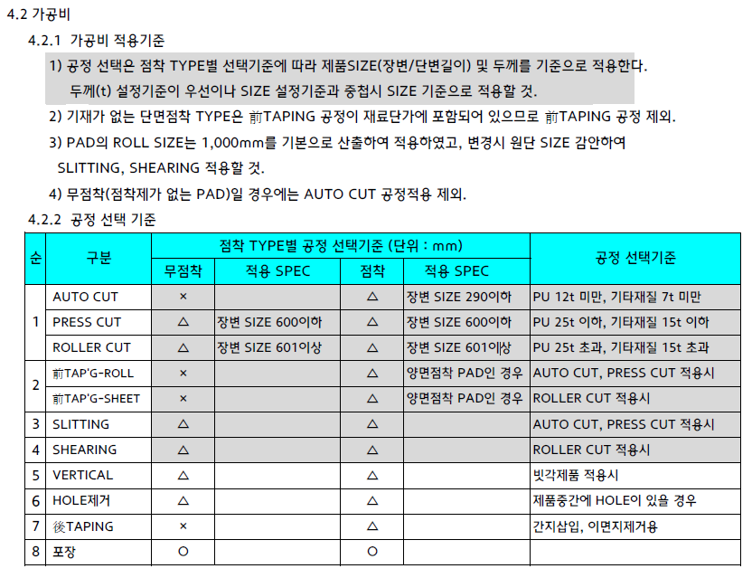
# 참고
 |  |  |  |  |  |  |  |  |  |  |  |  |  |  |  |  |  |  |  |  |  |  |  | 공정 | 투입인원 | 전력용량 | 전력소비율 | 투영면적 | 기계가액 | 직접경비 | 제조경비 | C/T | 준비시간 | 년 생산갯수 | 적용LOT | 년도 | 임율 | 설비 | 금형 |  | 면적(㎠)
 |  |  |  |  |  |  |  |  |  |  |  |  |  |  |  |  |  |  |  |  |  |  | 前TAP'G | ROLL | 3 | 50.00 | 27% | 90.0 | 200,000 | 1,943 | 3,324 | 3.0 | 300.0 | ~10,000,000 | 12,000 | '13년도 | 16,400 |  | 가로(mm) | 세로(mm)
 |  |  |  |  |  |  |  |  |  |  |  |  |  |  |  |  |  |  |  |  |  |  |  | SHEET | 2 | 0.80 | 27% | 2.5 | 12,000 | 50 | 85 | 10.0 | 600.0 | ~1,000,000 | 10,000 | '14년도 | 16,800 | 오토컷팅 | 150 | 290 | 435
 |  |  |  |  |  |  |  |  |  |  |  |  |  |  |  |  |  |  |  |  |  |  | SLIT'G | 슬릿팅 | 2 | 2.25 | 27% | 2.7 | 5,600 | 78 | 133 | 2.6 | 900.0 | ~800,000 | 8,000 | '15년도 | 17,200 | 롤컷팅 | 600 | 700 | 4,200
 |  |  |  |  |  |  |  |  |  |  |  |  |  |  |  |  |  |  |  |  |  |  | SHEAR'G | 쉐어링(프레스) | 2 | 2.70 | 27% | 3.0 | 12,500 | 106 | 181 | 11.0 | 300.0 | ~600,000 | 6,000 | '16년도 | 17,700 | 롤컷팅 | 600 | 700 | 4,200
 |  |  |  |  |  |  |  |  |  |  |  |  |  |  |  |  |  |  |  |  |  |  |  | 쉐어링(롤컷) | 2 | 2.70 | 27% | 3.0 | 12,500 | 106 | 181 | 11.0 | 300.0 | ~400,000 | 4,000 | '17년도 | 18,200 | 파워프레스 | 500 | 600 | 3,000
 |  |  |  |  |  |  |  |  |  |  |  |  |  |  |  |  |  |  |  |  |  |  | PRESS CUT | 파워프레스 | 1 | 11.00 | 27% | 12.0 | 61,000 | 457 | 781 | 40.0 | 600.0 | ~300,000 | 3,000 | '18년도 | 18,900 | 전테이핑 | 700 | 1,000 | 7,000
 |  |  |  |  |  |  |  |  |  |  |  |  |  |  |  |  |  |  |  |  |  |  | ROLL CUT | 롤컷팅 | 1 | 2.30 | 27% | 10.0 | 12,000 | 101 | 172 | 44.0 | 600.0 | ~200,000 | 2,500 | '19년도 | 19,800 | 슬릿팅 | 500 | 1,000 | 5,000
 |  |  |  |  |  |  |  |  |  |  |  |  |  |  |  |  |  |  |  |  |  |  | A/CUT | 오토컷팅 | 1 | 3.10 | 27% | 4.1 | 40,000 | 180 | 307 | 3.6 | 600.0 | ~150,000 | 2,000 | '20년도 | 20,700 | 쉐어링(프레스) | 500 | 1,000 | 5,000
 |  |  |  |  |  |  |  |  |  |  |  |  |  |  |  |  |  |  |  |  |  |  | VERTICAL | 버티컬컷팅 | 1 | 3.00 | 27% | 4.5 | 3,320 | 96 | 164 | 5.0 | 600.0 | ~100,000 | 1,500 | '21년도 | 21,600 | 쉐어링(롤컷) | 700 | 1,000 | 7,000
 |  |  |  |  |  |  |  |  |  |  |  |  |  |  |  |  |  |  |  |  |  |  | HOLE 제거 | 홀트리밍 | 1 | 0.00 |  | 0.00 | 0 | 0.00 | 0 | 2.0 | 0.0 | ~80,000 | 1,200 | '22년도 | 22,500
 |  |  |  |  |  |  |  |  |  |  |  |  |  |  |  |  |  |  |  |  |  |  | 後TAP'G | 후테이핑 | 1 | 0.00 |  | 0.00 | 0 | 0.00 | 0 | 6.0 | 0.0 | ~60,000 | 950
 |  |  |  |  |  |  |  |  |  |  |  |  |  |  |  |  |  |  |  |  |  |  |  | 포장 | 1 | 0.00 |  | 0.00 | 0 | 0.00 | 0 |  | 0.0 | ~40,000 | 760
 |  |  |  |  |  |  |  |  |  |  |  |  |  |  |  |  |  |  |  |  |  |  |  |  |  |  |  |  |  |  |  |  |  | ~30,000 | 670
 |  |  |  |  |  |  |  |  |  |  |  |  |  |  |  |  |  |  |  |  |  |  |  |  |  |  |  |  |  |  |  |  |  | ~25,000 | 620
 |  |  |  |  |  |  |  |  |  |  |  |  |  |  |  |  |  |  |  |  |  |  | 구분 | 두께범위 | 1000 | 25 | 15 | 12 | 7 |  |  |  |  | ~20,000 | 540
 |  |  |  |  |  |  |  |  |  |  |  |  |  |  |  |  |  |  |  |  |  |  | 오토컷팅 | PU FOAM | 롤컷팅 | 파워프레스 | 파워프레스 | 오토컷팅 | 오토컷팅 |  |  |  |  | ~15,000 | 440
 |  |  |  |  |  |  |  |  |  |  |  |  |  |  |  |  |  |  |  |  |  |  | 파워프레스 | PE FOAM | 롤컷팅 | 롤컷팅 | 파워프레스 | 파워프레스 | 오토컷팅 |  |  |  |  | ~10,000 | 330
 |  |  |  |  |  |  |  |  |  |  |  |  |  |  |  |  |  |  |  |  |  |  | 롤컷 | EVA FOAM | 롤컷팅 | 롤컷팅 | 파워프레스 | 파워프레스 | 오토컷팅 |  |  |  |  | ~7,000 | 270
 |  |  |  |  |  |  |  |  |  |  |  |  |  |  |  |  |  |  |  |  |  |  |  | PVC FOAM | 롤컷팅 | 롤컷팅 | 파워프레스 | 파워프레스 | 오토컷팅 |  |  |  |  | ~5,000 | 230
 |  |  |  |  |  |  |  |  |  |  |  |  |  |  |  |  |  |  |  |  |  |  |  | EPDM FOAM | 롤컷팅 | 롤컷팅 | 파워프레스 | 파워프레스 | 오토컷팅 |  |  |  |  | ~4,000 | 210
 |  |  |  |  |  |  |  |  |  |  |  |  |  |  |  |  |  |  |  |  |  |  |  | 일반 FOAM | 롤컷팅 | 롤컷팅 | 파워프레스 | 파워프레스 | 오토컷팅 |  |  |  |  | ~3,000 | 180
 |  |  |  |  |  |  |  |  |  |  |  |  |  |  |  |  |  |  |  |  |  |  |  | 점착Tape | 롤컷팅 | 롤컷팅 | 파워프레스 | 파워프레스 | 오토컷팅 |  |  |  |  | ~2,500 | 160
 |  |  |  |  |  |  |  |  |  |  |  |  |  |  |  |  |  |  |  |  |  |  |  |  |  |  |  |  |  |  |  |  |  | ~2,000 | 140
 |  |  |  |  |  |  |  |  |  |  |  |  |  |  |  |  |  |  |  |  |  |  |  |  |  |  |  |  |  |  |  |  |  | ~1,500 | 110
 |  |  |  |  |  |  |  |  |  |  |  |  |  |  |  |  |  |  |  |  |  |  |  |  |  |  |  |  |  |  |  |  |  | ~1,000 | 100
 |  |  |  |  |  |  |  |  |  |  |  |  |  |  |  |  |  |  |  |  |  |  |  | 3.1 PAD재질 단가 |  |  |  |  |  |  |  |  |  | ~700 | 100
 |  |  |  |  |  |  |  |  |  |  |  |  |  |  |  |  |  |  |  |  |  |  |  | 재질명 | GRADE | 밀도 | 단가 |  | MS SPEC | MAKER | 비 고 |  |  | ~500 | 90
 |  |  |  |  |  |  |  |  |  |  |  |  |  |  |  |  |  |  |  |  |  |  |  |  | 규 격 | (g/㎤) | (\/㎡,1t) |  |  |  |  |  |  | ~400 | 80
 |  |  |  |  |  |  |  |  |  |  |  |  |  |  |  |  |  |  |  |  |  |  |  |  | [PE FOAM] |  |  |  |  |  |  |  |  | ~300 | 60
 |  |  |  |  |  |  |  |  |  |  |  |  |  |  |  |  |  |  |  |  |  |  |  |  | S 0500(TYPE1) | 0.180 | 1,368 | PE FOAM | 252-8,T1 |  |  |  |  | ~200 | 50
 |  |  |  |  |  |  |  |  |  |  |  |  |  |  |  |  |  |  |  |  |  |  |  |  | S 0800(8배) | 0.113 | 859 | PE FOAM | 252-8 |  | ·폭1,000㎜ROLL(15t이하)
 |  |  |  |  |  |  |  |  |  |  |  |  |  |  |  |  |  |  |  |  |  |  |  | PE FOAM | S 1000(10배) | 0.090 | 700 | PE FOAM | TYPE 2 |  | - 16t이상은 SHEET.
 |  |  |  |  |  |  |  |  |  |  |  |  |  |  |  |  |  |  |  |  |  |  |  |  | S 1500(15배) | 0.070 | 589 | PE FOAM | TYPE 3 | 영 보 | ·16t이상은 생산안됨.
 |  |  |  |  |  |  |  |  |  |  |  |  |  |  |  |  |  |  |  |  |  |  |  |  | S 2000(20배) | 0.050 | 366 | PE FOAM | TYPE 4 | 케미칼 | (합지에 대한 추가금액은
 |  |  |  |  |  |  |  |  |  |  |  |  |  |  |  |  |  |  |  |  |  |  |  |  | S 3000(30배) | 0.030 | 296 | PE FOAM | TYPE 5 |  | 없음)
 |  |  |  |  |  |  |  |  |  |  |  |  |  |  |  |  |  |  |  |  |  |  |  |  | S 3500(35배) | 0.026 | 270 | PE FOAM
# 개정이력 |  |  |  |  |  |  |  |  |  |  |  |  |  |  |  |  |  |  |  |  |  |  |  |  | S 4000(40배) | 0.025 | 234 | PE FOAM | TYPE 6
- ver3 : TAPE CAVITY 산정시 LOSS율 반영 → 미반영 / 2019.08.09 |  |  |  |  |  |  |  |  |  |  |  |  |  |  |  |  |  |  |  |  |  |  |  |  | 전자선가교PE 15배 | 0.070 | 693 | PE FOAM
- ver3 : SHEET 규격 수식 수정 / 2019.08.09 |  |  |  |  |  |  |  |  |  |  |  |  |  |  |  |  |  |  |  |  |  |  |  |  | 전자선가교PE 20배 | 0.050 | 513 | PE FOAM
- ver3 : 산폐비 수식 수정 / 2019.08.09 |  |  |  |  |  |  |  |  |  |  |  |  |  |  |  |  |  |  |  |  |  |  |  |  | 전자선가교PP 20배 | 0.050 | 627 | PE FOAM
 |  |  |  |  |  |  |  |  |  |  |  |  |  |  |  |  |  |  |  |  |  |  |  |  | 무가교PE 비난연 | 0.050 | 154 | PE FOAM |  | 한비
 |  |  |  |  |  |  |  |  |  |  |  |  |  |  |  |  |  |  |  |  |  |  |  |  | 무가교PE 난연 | 0.050 | 194 | PE FOAM |  | 우레탄
 |  |  |  |  |  |  |  |  |  |  |  |  |  |  |  |  |  |  |  |  |  |  |  |  | [PU FOAM]
 |  |  |  |  |  |  |  |  |  |  |  |  |  |  |  |  |  |  |  |  |  |  |  |  | 난연(흑색) | 0.018 | 91 | PU FOAM
 |  |  |  |  |  |  |  |  |  |  |  |  |  |  |  |  |  |  |  |  |  |  |  | PU FOAM | 백난연 | 0.018 | 102 | PU FOAM
 |  |  |  |  |  |  |  |  |  |  |  |  |  |  |  |  |  |  |  |  |  |  |  |  | 비난연(백색) | 0.015 | 72 | PU FOAM
 |  |  |  |  |  |  |  |  |  |  |  |  |  |  |  |  |  |  |  |  |  |  |  |  | 비난연(흑색) | 0.015 | 80 | PU FOAM
 |  |  |  |  |  |  |  |  |  |  |  |  |  |  |  |  |  |  |  |  |  |  |  |  | 일반BLACK | 0.015 | 71 | PU FOAM
 |  |  |  |  |  |  |  |  |  |  |  |  |  |  |  |  |  |  |  |  |  |  |  |  | 일반WHITE | 0.015 | 64 | PU FOAM
 |  |  |  |  |  |  |  |  |  |  |  |  |  |  |  |  |  |  |  |  |  |  |  |  | 특A WHITE | 0.018 | 73 | PU FOAM
 |  |  |  |  |  |  |  |  |  |  |  |  |  |  |  |  |  |  |  |  |  |  |  |  | 흑난연 | 0.18 | 98 | PU FOAM
 |  |  |  |  |  |  |  |  |  |  |  |  |  |  |  |  |  |  |  |  |  |  |  |  | HR BLACK | 0.028 | 232 | PU FOAM
 |  |  |  |  |  |  |  |  |  |  |  |  |  |  |  |  |  |  |  |  |  |  |  |  | SF-1 | 0.015 | 83 | PU FOAM
 |  |  |  |  |  |  |  |  |  |  |  |  |  |  |  |  |  |  |  |  |  |  |  |  | UF-1 | 0.035 | 301 | PU FOAM
 |  |  |  |  |  |  |  |  |  |  |  |  |  |  |  |  |  |  |  |  |  |  |  |  | UF-2 | 0.026 | 175 | PU FOAM
 |  |  |  |  |  |  |  |  |  |  |  |  |  |  |  |  |  |  |  |  |  |  |  |  | UF-4 | 0.018 | 136 | PU FOAM
 |  |  |  |  |  |  |  |  |  |  |  |  |  |  |  |  |  |  |  |  |  |  |  |  | 특A WHITE(UF-4) | 0.018 | 82 | PU FOAM
 |  |  |  |  |  |  |  |  |  |  |  |  |  |  |  |  |  |  |  |  |  |  |  |  | [PVC FOAM]
 |  |  |  |  |  |  |  |  |  |  |  |  |  |  |  |  |  |  |  |  |  |  |  | PVC FOAM | P 80(1t) | 0.13 | 2,879 | PVC FOAM
 |  |  |  |  |  |  |  |  |  |  |  |  |  |  |  |  |  |  |  |  |  |  |  |  | P 80(2t) | 0.13 | 1,694 | PVC FOAM |  | LG화학 | ·16t이상 생산되지않음.
 |  |  |  |  |  |  |  |  |  |  |  |  |  |  |  |  |  |  |  |  |  |  |  |  | P 80(3t) | 0.13 | 1,366 | PVC FOAM |  |  | (합지금액 별도 추가)
 |  |  |  |  |  |  |  |  |  |  |  |  |  |  |  |  |  |  |  |  |  |  |  |  | P 80(4t) | 0.13 | 1,262 | PVC FOAM
 |  |  |  |  |  |  |  |  |  |  |  |  |  |  |  |  |  |  |  |  |  |  |  |  | P 80(5t∼6t) | 0.13 | 1,190 | PVC FOAM
 |  |  |  |  |  |  |  |  |  |  |  |  |  |  |  |  |  |  |  |  |  |  |  |  | P 80(7t∼15t) | 0.13 | 1,117 | PVC FOAM
 |  |  |  |  |  |  |  |  |  |  |  |  |  |  |  |  |  |  |  |  |  |  |  |  | [PVC SHEET]
 |  |  |  |  |  |  |  |  |  |  |  |  |  |  |  |  |  |  |  |  |  |  |  | PVC SHEET | PVC 0.4t | 0.052 | 1,273 | PVC SHEET |  | 우일기업
 |  |  |  |  |  |  |  |  |  |  |  |  |  |  |  |  |  |  |  |  |  |  |  |  | PVC 0.8t | 0.104 | 2,723 | PVC SHEET
 |  |  |  |  |  |  |  |  |  |  |  |  |  |  |  |  |  |  |  |  |  |  |  |  | [EVA FOAM]
 |  |  |  |  |  |  |  |  |  |  |  |  |  |  |  |  |  |  |  |  |  |  |  | EVA FOAM | 연질 | 0.17 | 486 | EVA FOAM | 252-2 | 대흥기업 | · 폭900×1200
 |  |  |  |  |  |  |  |  |  |  |  |  |  |  |  |  |  |  |  |  |  |  |  |  | 경질 |  | 640 | EVA FOAM | 252-2
 |  |  |  |  |  |  |  |  |  |  |  |  |  |  |  |  |  |  |  |  |  |  |  |  | 무취 |  | 950 | EVA FOAM
 |  |  |  |  |  |  |  |  |  |  |  |  |  |  |  |  |  |  |  |  |  |  |  |  | [EPDM FOAM]
 |  |  |  |  |  |  |  |  |  |  |  |  |  |  |  |  |  |  |  |  |  |  |  | EPDM FOAM | 저발포 | 0.15 | 1,250 | EPDM FOAM | 260-13 | 연 우 | · 폭900×2000
 |  |  |  |  |  |  |  |  |  |  |  |  |  |  |  |  |  |  |  |  |  |  |  |  | 고발포(NITTO 686) | 0.13 | 1,700 | EPDM FOAM | 260-13 |  | (두께 제한없음)
 |  |  |  |  |  |  |  |  |  |  |  |  |  |  |  |  |  |  |  |  |  |  |  |  | [기 타]
 |  |  |  |  |  |  |  |  |  |  |  |  |  |  |  |  |  |  |  |  |  |  |  | 기 타 | 마블 SPONGE | 0.1 | 1,558 | 일반 FOAM | 257-8 |  | 단가 단위 : \/Kg
 |  |  |  |  |  |  |  |  |  |  |  |  |  |  |  |  |  |  |  |  |  |  |  |  | 흑색부직포(100g/㎡) | 0.1 | 682 | 일반 FOAM | 341-4 | 보성산업
 |  |  |  |  |  |  |  |  |  |  |  |  |  |  |  |  |  |  |  |  |  |  |  |  | N/FELT | 0.65 | 619 | 일반 FOAM
 |  |  |  |  |  |  |  |  |  |  |  |  |  |  |  |  |  |  |  |  |  |  |  |  | PET FELT 300G | 0.3 | 730 | 일반 FOAM |  | 영보화학
 |  |  |  |  |  |  |  |  |  |  |  |  |  |  |  |  |  |  |  |  |  |  |  |  | YOUNG BOARD BN2000 |  | 384 | 일반 FOAM |  | 영보화학
 |  |  |  |  |  |  |  |  |  |  |  |  |  |  |  |  |  |  |  |  |  |  |  |  | YOUNG BOARD BN2500 |  | 325 | 일반 FOAM |  | 영보화학
 |  |  |  |  |  |  |  |  |  |  |  |  |  |  |  |  |  |  |  |  |  |  |  |  | AL FOIL |  | 725 | 일반 FOAM
 |  |  |  |  |  |  |  |  |  |  |  |  |  |  |  |  |  |  |  |  |  |  |  |  | Tape only |  |  | 점착Tape

 |  |  |  |  |  |  |  |  |  |  |  |  |  |  |  |  |  |  |  |  |  |  |  | 3.2 TAPE재료 단가
 |  |  |  |  |  |  |  |  |  |  |  |  |  |  |  |  |  |  |  |  |  |  |  | 재질명 | GRADE | 단가 | MS SPEC | 비 고
 |  |  |  |  |  |  |  |  |  |  |  |  |  |  |  |  |  |  |  |  |  |  |  |  | 규 격 | (\/㎡,1t)
 |  |  |  |  |  |  |  |  |  |  |  |  |  |  |  |  |  |  |  |  |  |  |  | 점착 | 단면TAPE P-100 | 1,424 | 715-1,2,3 | · SPEC상 양면TAPE
 |  |  |  |  |  |  |  |  |  |  |  |  |  |  |  |  |  |  |  |  |  |  |  |  | 양면TAPE P-200 | 2,460 | 711-5
 |  |  |  |  |  |  |  |  |  |  |  |  |  |  |  |  |  |  |  |  |  |  |  | TAPE | P-300 | 2,693 | 711-5 | · 폭500mm로 입고
 |  |  |  |  |  |  |  |  |  |  |  |  |  |  |  |  |  |  |  |  |  |  |  |  | P-400 | 4,500 | 711-5
 |  |  |  |  |  |  |  |  |  |  |  |  |  |  |  |  |  |  |  |  |  |  |  |  | SEAT BACK/CUSION 용 | 2,580
 |  |  |  |  |  |  |  |  |  |  |  |  |  |  |  |  |  |  |  |  |  |  |  |  | H-100 | 1,402
 |  |  |  |  |  |  |  |  |  |  |  |  |  |  |  |  |  |  |  |  |  |  |  |  | 양면전사 467MP | 5,778
 |  |  |  |  |  |  |  |  |  |  |  |  |  |  |  |  |  |  |  |  |  |  |  |  | 양면전사 468MP | 7,672
 |  |  |  |  |  |  |  |  |  |  |  |  |  |  |  |  |  |  |  |  |  |  |  |  | 부직포양면 9070 | 3,327
 |  |  |  |  |  |  |  |  |  |  |  |  |  |  |  |  |  |  |  |  |  |  |  |  | 부직포양면 9080HL | 5,000
 |  |  |  |  |  |  |  |  |  |  |  |  |  |  |  |  |  |  |  |  |  |  |  |  | 부직포양면 9448HK | 6,761
 |  |  |  |  |  |  |  |  |  |  |  |  |  |  |  |  |  |  |  |  |  |  |  |  | 부직포양면 9448BK | 8,504
 |  |  |  |  |  |  |  |  |  |  |  |  |  |  |  |  |  |  |  |  |  |  |  |  | 아크릴폼 양면 4215 | 29,327
 |  |  |  |  |  |  |  |  |  |  |  |  |  |  |  |  |  |  |  |  |  |  |  |  | 아크릴폼 양면 4213 | 25,778
 |  |  |  |  |  |  |  |  |  |  |  |  |  |  |  |  |  |  |  |  |  |  |  |  | 아크릴폼 양면 4255 | 24,070
 |  |  |  |  |  |  |  |  |  |  |  |  |  |  |  |  |  |  |  |  |  |  |  | TAPE | 아크릴폼 양면 5344 | 22,300
 |  |  |  |  |  |  |  |  |  |  |  |  |  |  |  |  |  |  |  |  |  |  |  |  | 아크릴폼 양면 5761 | 19,469
 |  |  |  |  |  |  |  |  |  |  |  |  |  |  |  |  |  |  |  |  |  |  |  |  | 아크릴폼 양면 4211 | 34,610
 |  |  |  |  |  |  |  |  |  |  |  |  |  |  |  |  |  |  |  |  |  |  |  |  | 아크릴폼 양면 5305 | 27,044
 |  |  |  |  |  |  |  |  |  |  |  |  |  |  |  |  |  |  |  |  |  |  |  |  | 아크릴폼 양면 5356 | 35,238
 |  |  |  |  |  |  |  |  |  |  |  |  |  |  |  |  |  |  |  |  |  |  |  |  | 아크릴폼 양면 5668 | 37,424
 |  |  |  |  |  |  |  |  |  |  |  |  |  |  |  |  |  |  |  |  |  |  |  |  | 아크릴폼(0.25t) | 11,000 | MS711-10 TYPE B
 |  |  |  |  |  |  |  |  |  |  |  |  |  |  |  |  |  |  |  |  |  |  |  |  | 아크릴폼(0.4t∼0.8t) | 14,000
 |  |  |  |  |  |  |  |  |  |  |  |  |  |  |  |  |  |  |  |  |  |  |  |  | 아크릴폼(1.0t∼1.2t) | 15,800
 |  |  |  |  |  |  |  |  |  |  |  |  |  |  |  |  |  |  |  |  |  |  |  |  | PP BOND | 3,000
 |  |  |  |  |  |  |  |  |  |  |  |  |  |  |  |  |  |  |  |  |  |  |  |  | 919L | 9,500
 |  |  |  |  |  |  |  |  |  |  |  |  |  |  |  |  |  |  |  |  |  |  |  |  | PU BOND Y1500 | 3,900
 |  |  |  |  |  |  |  |  |  |  |  |  |  |  |  |  |  |  |  |  |  |  |  |  | PU BOND 1470G-3 | 3,800
 |  |  |  |  |  |  |  |  |  |  |  |  |  |  |  |  |  |  |  |  |  |  |  |  | PU BOND 1470H | 4,400
 |  |  |  |  |  |  |  |  |  |  |  |  |  |  |  |  |  |  |  |  |  |  |  |  | PU BOND 3035 | 4,800 |  | CLOTH+PVC
 |  |  |  |  |  |  |  |  |  |  |  |  |  |  |  |  |  |  |  |  |  |  |  |  | PU BOND CLOTH PE FOAM용 | 2,600 |  | H/LING용
 |  |  |  |  |  |  |  |  |  |  |  |  |  |  |  |  |  |  |  |  |  |  |  |  | 양면특수폼 5371 | 50,159
 |  |  |  |  |  |  |  |  |  |  |  |  |  |  |  |  |  |  |  |  |  |  |  |  | 양면특수폼 4237 | 41,061
 |  |  |  |  |  |  |  |  |  |  |  |  |  |  |  |  |  |  |  |  |  |  |  |  | 열경양면 E-9275 | 210,177
 |  |  |  |  |  |  |  |  |  |  |  |  |  |  |  |  |  |  |  |  |  |  |  |  | 열경양면 E-9259 | 210,177
 |  |  |  |  |  |  |  |  |  |  |  |  |  |  |  |  |  |  |  |  |  |  |  |  | 양면PE | 22,600
 |  |  |  |  |  |  |  |  |  |  |  |  |  |  |  |  |  |  |  |  |  |  |  |  | SONY NP303 | 4,750
 |  |  |  |  |  |  |  |  |  |  |  |  |  |  |  |  |  |  |  |  |  |  |  |  | DR'G 1795(12mm×m) | 437
 |  |  |  |  |  |  |  |  |  |  |  |  |  |  |  |  |  |  |  |  |  |  |  |  | SILICON TAPE | 32,000 | 715-5
 |  |  |  |  |  |  |  |  |  |  |  |  |  |  |  |  |  |  |  |  |  |  |  |  | NITTO 525K | 16,700 | 373-12-B | 두께 : 50μm
 |  |  |  |  |  |  |  |  |  |  |  |  |  |  |  |  |  |  |  |  |  |  |  |  | NITTO 5000N | 6,375
 |  |  |  |  |  |  |  |  |  |  |  |  |  |  |  |  |  |  |  |  |  |  |  |  | MODERN 5208 | 19,250
 |  |  |  |  |  |  |  |  |  |  |  |  |  |  |  |  |  |  |  |  |  |  |  |  | AL METALIZING PE FILM(50M) | 2,500
 |  |  |  |  |  |  |  |  |  |  |  |  |  |  |  |  |  |  |  |  |  |  |  |  | AL METALIZING PE FILM(80M) | 4,500 | 373-12-B | 두께 : 80μm
 |  |  |  |  |  |  |  |  |  |  |  |  |  |  |  |  |  |  |  |  |  |  |  |  | 부틸 TAPE | 7,820
 |  |  |  |  |  |  |  |  |  |  |  |  |  |  |  |  |  |  |  |  |  |  |  |  | 무점착 | 0

1-5. 원가산출자료
품 명 | GARNISH-CRASH PAD D_SIDE(M/PAINT) |  | 품 번 | 55591-P1100 |  | EO NO |  |  | 재질 | PC+PBT-008 TYPE B (MS215-08) | 비중 | 1.36

투 영 사이즈 (mm) |  |  | DATA중량(g) |  |  |  |  |  | 제품두께





가로 | 세로 | 높이 | VOL | 비중 | 중량(g) |  |  |  | 제품 두께
227 | 38 | 55 | 32,665 | 1.36 | 44.35 |  |  |  | 7.0
투 영 면적(mm²) |  |  | 표면처리 면적(도금/도장/EMBO) |  |  |  |  |  | 내/외곽 길이

 |  |  | 면적 (Dm²) | 면적(㎟) | 면적(cm²) | 면적(m²) | 면적(Dm²) | 합계 (cm²기준)
투영 면적 |  |  |  | 11,394 | 113.94 | 0.01 | 1.14 | 113.94
㎟ | cm² |  |  | - | - | - | - |  | 외부길이 | 515.52280358
6,116 | 61 |  |  | - | - | - | - |  | 내부길이
금형사진 |  |  | P/LINE 사상 길이
 |  |  | 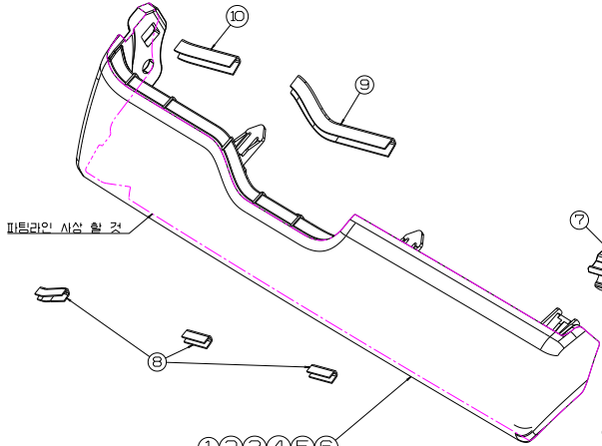

 |  |  | P/LINE 사상길이(mm) |  |  |  |  |  | 672.98237472

1-6. 사상
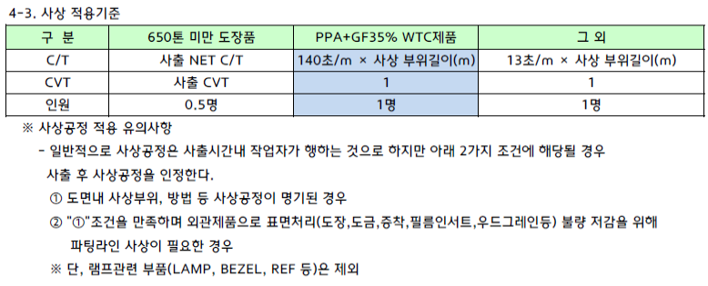
■사상공정

품 번 |  | 55591-P1200 | 품 명 | GARNISH-CRASH PAD D_SIDE | 사상길이 (mm)
도면주기 |  |  |  |  | 1 | 701
 |  |  |  |  | 2
 |  |  |  |  | 4
 |  |  |  |  | 5
 |  |  |  |  | 8
 |  |  |  |  | 15
 |  |  |  |  | 15
 |  |  |  |  | 23
 |  |  |  |  | 23
 |  |  |  |  | 21
 |  |  |  |  | 24
 |  |  |  |  | 16
TOTAL |  |  |  |  | 701 mm

#레이저엠보

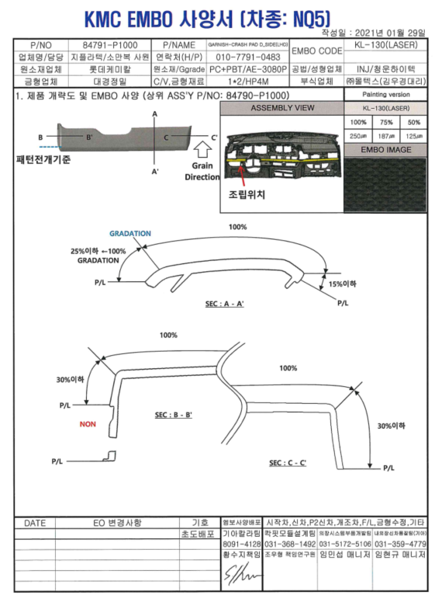
▣ 부식비 산출계산서

품 번 | 55648-98655 | 품 명 | GANH ASY RASPAD D/SIDE
SUB 품번 | 55648-98655 | SUB 품명 | GANH ASY RASPAD D/SIDE(LASER)
▣ 부식비 산출내역
부식면적(㎠) (A) | CAVITY (B) | 부식난이도 (C) |  | 면적당 부식비 (원) (D) | 산출가 (원) | 비 고
112.00 | 4.0 | 329.0 |  | 2,254 | 1,330,448 | ▶레이저엠보
합계 |  |  |  |  | 1,330,448

산출기준 : | 금형원가표준 부식비 산출기준 적용

#납입용기
납입용기 (설정,변경)서

 |  |  |  |  |  |  |  |  |  |  |  |  |  |  |  |  |  |  |  |  |  | 단프라박스 변경

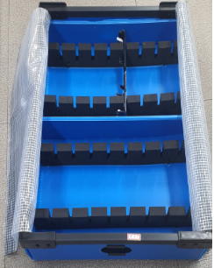
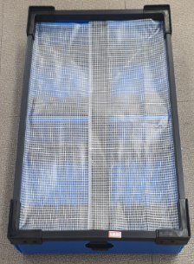
 | 1. 공 장 명 : MOBIS 광주모듈공장 |  |  |  |  | 2. 업 체 : RIED |  |  |  |  |  | 14. 제품적입된 입체 COLOR 사진부착(PALLET 도면첨부)
 | 3. 업 체 명 : ㈜G-텍텍텍 |  |  |  |  | 4. 차 종 : qq5
 | 5. 업체담당자 : 최영 |  |  |  |  | (☎ 062-570-0941)
 | 6. PART NO : |  | 55648-98655 外 |  |  | 7. 이원화 업체명 :
 | 8. PART NAME : GARNISH ASSY D/SIDE
 | 9. 용 기 명 : BOX ( ○ ), PALLET( )
 | a | 색상 | 밝은 하늘색(13호) |  |  | I | 방청유 도포 |  |  | YES, NO
 | b | 길이(L) | 590(mm) |  |  | j | 세정 BOX |  |  | YES, NO
 | c | 폭(W) | 360(mm) |  |  | k | 부품세정 여부 |  |  | YES, NO
 | d | 높이(H) | 120(mm) |  |  | 10. 부품 적입요령
 | e | 적입수량 | 16(EA) |  |  | 구분 | 항목 |  | 적입수량(EA)
 | f | 부품중량 | 0.06(kg) |  |  | a | 가로 |  | 7
 | g | 공용기 중량 | 2.35(kg) |  |  | b | 세로 |  | 28
 | h | 총용기 중량 | 3.31(kg) |  |  | c | 적입단수 |  | 2
 | 11. 납입용기(설정,변경)사유 |  |  |  |  | 12. 특기사항
 | a | 적용시점 : | 신규(qq5)
 | b | 설변사유 : | 신규
 | c | 변경내용 : | 신규
 | 13. 납입 DATA
 | 순위 | PART NO | 납입 TYPE | 선행 시간 | LOT | 주간단위 |  |  |  |  |  | 일간단위
 |  |  |  |  |  | 월 | 화 | 수 | 목 | 금 | 토 | 08시 | 10시 | 13시 | 15시 | 18시 | 21시 | 23시 | 02시 | 04시 | 06시
 | 4 | 55648-98655 | 비납입지시 |  |  | ○ | ○ | ○ | ○ | ○ | ○ | ○ | ○ | ○ | ○ | ○ | ○ | ○
 | 11 | 55590-P1100 | 비납입지시 |  |  | ○ | ○ | ○ | ○ | ○ | ○ | ○ | ○ | ○ | ○ | ○ | ○ | ○
 | 5 | 55590-P1200 | 비납입지시 |  |  | ○ | ○ | ○ | ○ | ○ | ○ | ○ | ○ | ○ | ○ | ○ | ○ | ○
 | 16 | 55648-98855 | 비납입지시 |  |  | ○ | ○ | ○ | ○ | ○ | ○ | ○ | ○ | ○ | ○ | ○ | ○ | ○
 | 12 | 55590-P1600 | 비납입지시 |  |  | ○ | ○ | ○ | ○ | ○ | ○ | ○ | ○ | ○ | ○ | ○ | ○ | ○

MQF-04-65(A-01) |  |  |  |  |  |  |  |  |  | 현대모비스㈜ |  |  |  |  |  |  |  |  | A4(297X210)

#보호랩
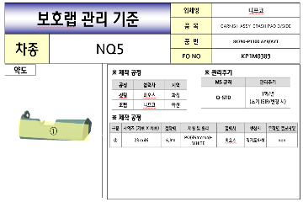
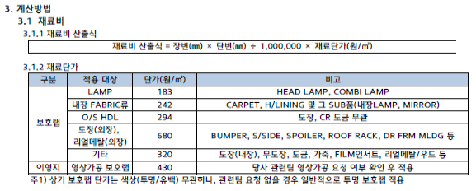
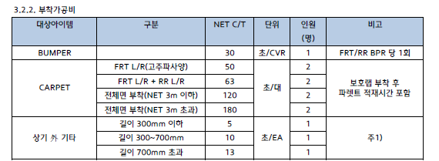
■ 지-텍텍텍 차종별 보호WRAP 추가 소요비용 현황

순 | 차종 | 품 번 | 품 명 | SUB품 | SIZE (mm*mm) |  | 단위 | 소요량 (M2) | C/T (초) | 원수 | 원가 |  |  | 결정가 | 비고
 |  |  |  |  |  |  |  |  |  |  | 재료비 | 가공비 | 計
10 | qq5 | 55590-P1100 | GARNISH C/PAD D/SIDE | WRAP | 367 | 134 | ㎡ | 0.049 | 8 | 2 | 32 | 44 | 95 | 95 | 320\/㎡
소 계 |  |  |  |  |  |  |  |  |  |  | 32 | 44 | 95 | 95

2호금형증빙


